강화소 흐름도
건설 완료
전체 흐름 | 생성 예시

강화 시작

보유 자원 >= 필요비용
자원 부족 팝업

해당 유닛
0단계 유닛 존재
해당 유닛
1단계 유닛 존재

해당 유닛
모두 1단계
해당 유닛
2단계 유닛 존재
시간 = 요구 시간

강화 유닛 생성

해당 유닛
1단계 버튼
비활성화
해당 유닛
2단계 버튼
비활성화
대기
If 건물 파괴

해당 유닛
2단계 버튼
활성화
해당 유닛
1단계 버튼
활성화
소모된 유닛 삭제

강화소 디자인
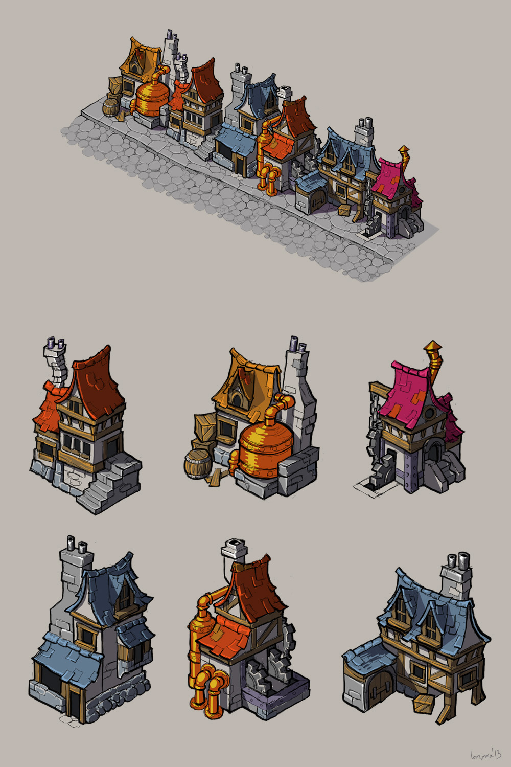

치료소 흐름도
전체 흐름

건설 완료

전투단계 종료

작동 X
최대체력 > 현재 체력
유닛 존재

해당 유닛 수 = a
수용 인원 = b
a>b
a 중 무작위로 b만큼의
유닛 선택 후 치료 진행

a=<b
a 유닛 치료 진행

대기 시간 = 치료 시간

유닛 대기

치료 완료

치료소 디자인


